dcb4e2d0e72c0b445d8e8ee04cbd5dc
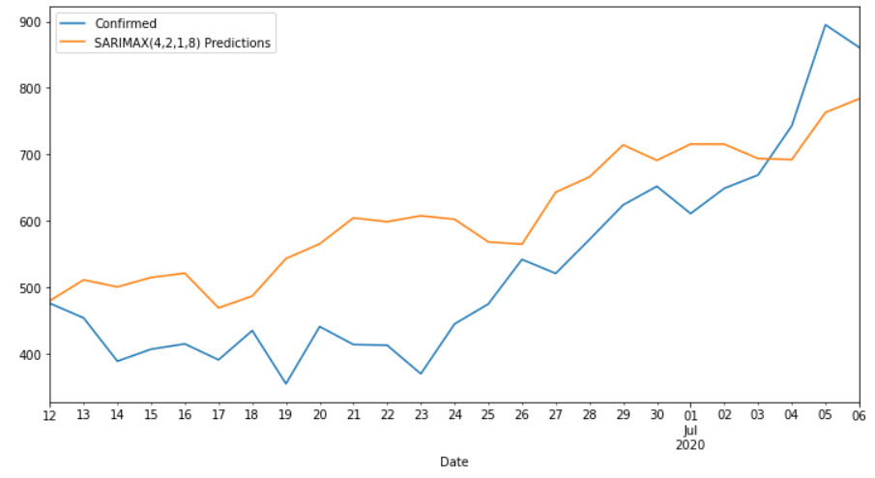
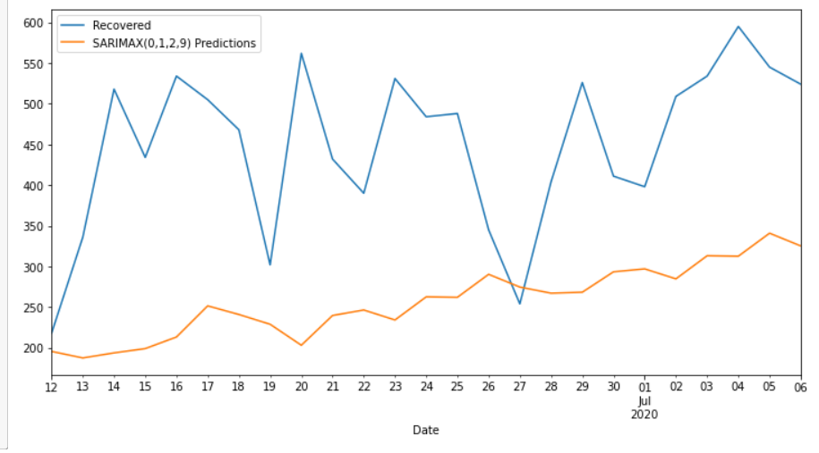
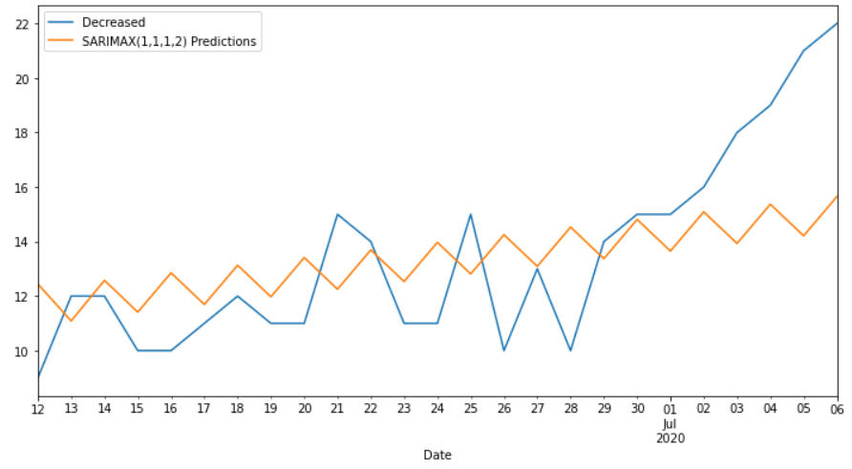
Date | Confirmed | Predicted_Confirmed | Recovered | Predicted_Recovered | Decreased | Predicted_Decreased
2020-06-12 | 476 | 480.03624651 | 218 | 195.55787356 | 9 | 12.443079514
2020-06-13 | 454 | 511.27584685 | 336 | 187.54126461 | 12 | 11.089552112
2020-06-14 | 389 | 500.67720666 | 518 | 193.74777429 | 12 | 12.579283003
2020-06-15 | 407 | 514.90662109 | 434 | 199.0377443 | 10 | 11.412722383
2020-06-16 | 415 | 521.36003402 | 534 | 213.28194708 | 10 | 12.853136074
2020-06-17 | 391 | 469.18337857 | 505 | 251.56916252 | 11 | 11.694456962
2020-06-18 | 435 | 486.88500325 | 468 | 240.96053543 | 12 | 13.132589777
2020-06-19 | 355 | 543.29684509 | 302 | 228.95911522 | 11 | 11.97426214
2020-06-20 | 441 | 565.44474007 | 562 | 203.16918095 | 11 | 13.412291435
2020-06-21 | 414 | 604.49759999 | 432 | 239.73379387 | 15 | 12.253979644
2020-06-22 | 413 | 598.7766785 | 390 | 246.49069619 | 14 | 13.692004256
2020-06-23 | 370 | 607.6625563 | 531 | 234.21224522 | 11 | 12.533693181
2020-06-24 | 445 | 602.49944725 | 484 | 262.63093157 | 11 | 13.971717582
2020-06-25 | 475 | 568.41512931 | 488 | 262.08899064 | 15 | 12.813406539
2020-06-26 | 542 | 564.98369437 | 345 | 290.3382889 | 10 | 14.25143093
2020-06-27 | 521 | 643.1516874 | 254 | 274.67176199 | 13 | 13.093119889
2020-06-28 | 572 | 666.05080648 | 404 | 267.15021092 | 10 | 14.53114428
2020-06-29 | 624 | 714.2560522 | 526 | 268.32692738 | 14 | 13.372833238
2020-06-30 | 652 | 691.10886204 | 411 | 293.41590227 | 15 | 14.810857629
2020-07-01 | 611 | 715.48529263 | 398 | 297.02756661 | 15 | 13.652546588
2020-07-02 | 649 | 715.3771208 | 509 | 284.74911564 | 16 | 15.090570979
2020-07-03 | 669 | 693.85272853 | 534 | 313.16780199 | 18 | 13.932259937
2020-07-04 | 743 | 692.24180394 | 595 | 312.62586106 | 19 | 15.370284328
2020-07-05 | 895 | 763.11386389 | 545 | 340.87515932 | 21 | 14.211973287
2020-07-06 | 861 | 783.60203417 | 524 | 325.20863241 | 22 | 15.649997677
MAPE |  | 0.76% |  | 1.73% |  | 0.68%

